Table 1
Dashboard Clients Maroc
Total Clients
100
Nombre de Villes
10
Segments Clients
4
Taux d'Acceptation
62.0 %
Répartition Géographique et Segments
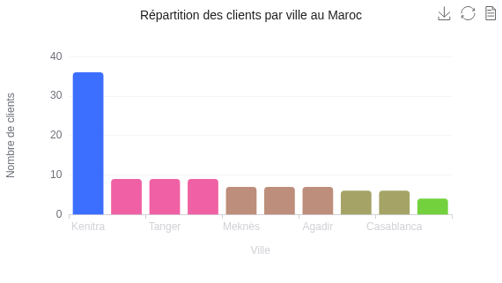 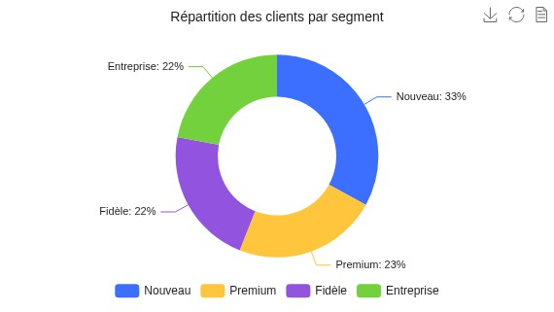 Analyse des Demandes
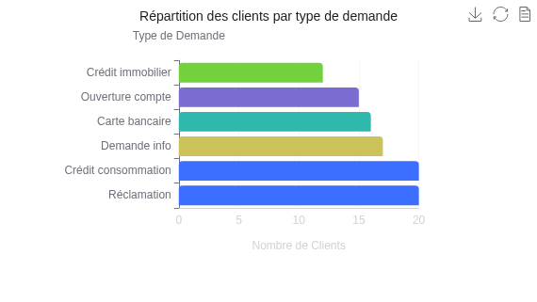 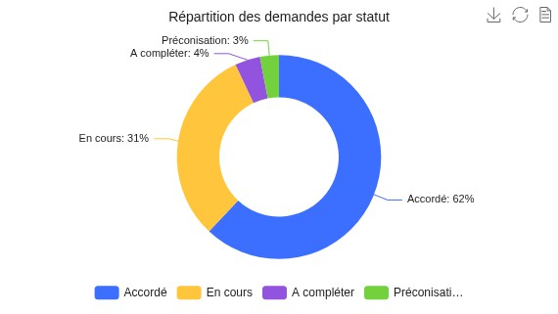 Évolution Temporelle
P
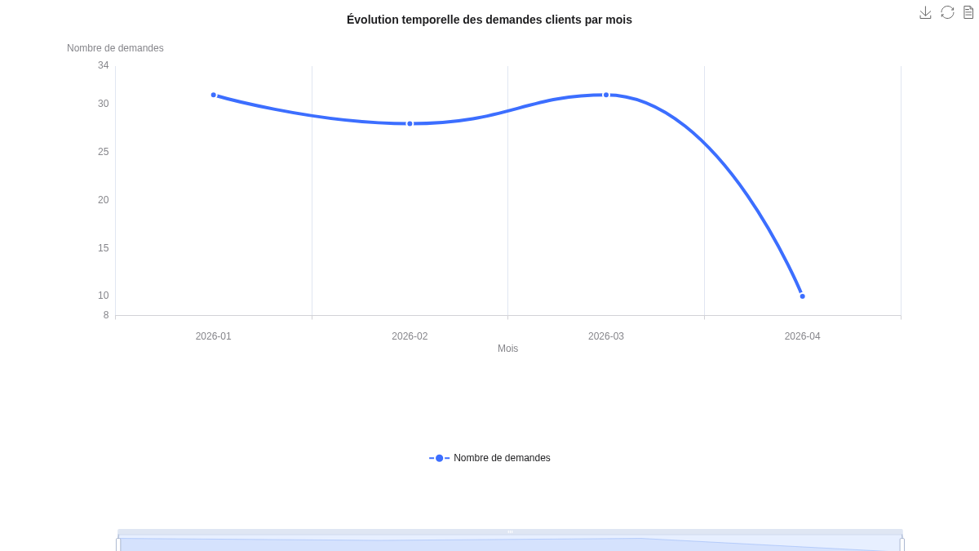 | 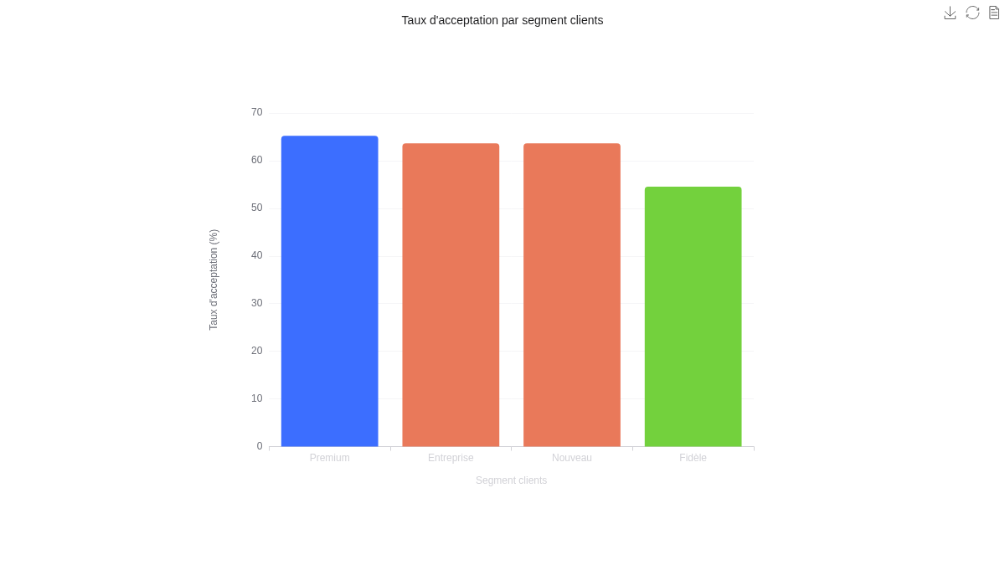

Insights et Conclusions
Résumé Analytique - Base Clients Bancaires Maroc
Vue d'Ensemble
Le dashboard analyse une base de 100 clients bancaires répartis sur 10 villes marocaines et segmentés en 4 catégories. Le taux d'acceptation global des demandes s'élève à 62%, reflétant une performance satisfaisante du traitement des requêtes.
Distribution Géographique
Kenitra domine largement avec 36% des clients, représentant plus du tiers de la base totale. Cette concentration significative crée une dépendance géographique notable. Oujda, Tanger et Fès affichent une présence équilibrée avec 9% chacune, suivies de Meknès, Rabat et Agadir avec 7% chacune. Casablanca et Marrakech, malgré leur importance économique, ne représentent que 6% chacune, révélant un potentiel de développement sous-exploité.
Segmentation Client
La répartition entre segments est relativement équilibrée : - Nouveau : 33% (segment dominant) - Premium : 23% - Fidèle : 22% - Entreprise : 22% La prédominance des nouveaux clients indique un flux d'acquisition dynamique nécessitant des actions de fidélisation renforcées.
Types de Demandes
Crédit consommation et Réclamation dominent avec 20% chacun, représentant 40% du volume total. Les demandes d'information comptent pour 17%, les cartes bancaires 16%, les ouvertures de compte 15% et les crédits immobiliers 12%. Le volume élevé de réclamations constitue un signal d'alerte nécessitant des actions correctives.
Statut et Traitement
Accordées : 62% En cours : 31% À compléter : 4%
Préconisations : 3%
Le volume important de dossiers en cours suggère des délais de traitement à optimiser.
Évolution Temporelle
Janvier et mars affichent le pic d'activité avec 31 demandes chacun, février maintient 28 demandes, tandis qu'avril chute brutalement à 10 demandes. Cette concentration en début d'année révèle une saisonnalité marquée.
Performance par Segment
Les taux d'acceptation sont homogènes : - Premium : 65,22% (meilleure performance) - Nouveau et Entreprise : 63,64% - Fidèle : 54,55% (plus faible) Le taux inférieur pour les clients fidèles nécessite une attention particulière pour valoriser la fidélité.
Profils Professionnels
Diversité notable avec prédominance des ingénieurs (13), fonctionnaires (12) et commerçants (11), permettant une répartition des risques sur différentes catégories socio-professionnelles.
Recommandations Stratégiques
Priorités immédiates : Réduire le volume de réclamations, optimiser les délais de traitement des 31% de demandes en cours, améliorer le taux d'acceptation des clients fidèles.
Développement commercial : Renforcer la présence à Casablanca et Marrakech, diversifier la répartition géographique pour réduire la dépendance à Kenitra,
capitaliser sur les nouveaux clients par des programmes de fidélisation.
Optimisation opérationnelle : Analyser les causes de la baisse d'activité en avril, standardiser les processus pour maintenir l'homogénéité des taux d'acceptation, développer des offres valorisant la fidélité client.

